Thông tin cần thiết kế (ưu tiên
 | CÔNG TY TNHH CÔNG NGHỆ MẠNG XUYÊN VIỆT
 | Địa chỉ: 61/31 Bình Giã, Phường 13, Quận Tân Bình, TP.HCM
 | Hotline: 090 999 5137 | Email: contact@mangxuyenviet.com

PHIẾU THU THẬP THÔNG TIN THIẾT KẾ TRANG CHỦ (HOMEPAGE)
Kính gửi Quý khách hàng, vui lòng cung cấp thông tin chi tiết dưới đây để Mạng Xuyên Việt triển khai giao diện website.

1. THÔNG TIN CHUNG & BỘ NHẬN DIỆN THƯƠNG HIỆU (HEADER) |  |  | HÌNH ẢNH MINH HỌA
Hạng mục thu thập | Yêu cầu / Gợi ý nội dung từ Mạng Xuyên Việt | Thông tin phản hồi từ Khách hàng
Ngôn ngữ | Tiếng Việt, Tiếng Anh,... (ngôn ngữ mong muốn có trên website) | Tiếng Việt - Anh - Trung - Hàn - Nhật
Logo thương hiệu | Xin vui lòng gửi kèm file gốc thiết kế (định dạng PNG không nền, AI, hoặc SVG). | https://drive.google.com/drive/u/0/folders/1zkn4-6wN3oLF9mjcIEcX2bI59COZZWAc
Hotline hiển thị | Số điện thoại chính hiển thị trên thanh đầu trang để khách hàng gọi nhanh. | 0974 532 373
Zalo Tư vấn | Số điện thoại hoặc đường dẫn (Link) Chat Zalo OA / Cá nhân. | https://zalo.me/1834557675901823458
Thanh điều hướng (Menu) | Quý khách mong muốn menu chính gồm những mục nào? (Ví dụ: Trang chủ, Giới thiệu, Sản phẩm, Dịch vụ, Dự án, Tin tức, Liên hệ, Tìm kiếm,...) | Trang chủ, Giới thiệu, Sản phẩm, Dịch vụ, Dự án, Truyền Thông, E_Brochure, Phát Triển Bền Vững, E_Link, Seminar, Quan Hệ Cổ Đông, Tuyển Dụng, Liên Hệ
Màu sắc, phong cách | Những yêu cầu đặc biệt về phong cách và màu sắc | Màu sắc chính: ECO-GREEN PANTONE 348 C HEX #018045 CMYK 88 : 25 : 96 : 12 RGB 1 : 128 : 69 DARK-NAVY PANTONE 2767 C HEX #0A274B CMYK 100 : 87 : 42 : 42 RGB 10 : 39 : 75 COOL-GRAY PANTONE Cool Gray 1 C HEX #D5D5D5 CMYK 15 : 12 : 12 : 0 RGB 213 : 213 : 213 | Màu sắc bổ trợ: HEX #005629 CMYK 90 : 38 : 100 : 39 RGB 0 : 86 : 41 ---------- HEX #00B752 CMYK 78 : 0 : 95 : 0 RGB 0 : 183 : 82 ----------- HEX #00FF6D CMYK 60 : 0 : 88 : 0 RGB 0 : 255 : 109 ------------ HEX #72BD44 CMYK 60 : 1 : 100 : 0 RGB 114 : 189 : 68 ------------ HEX #FFFFFF CMYK 0 : 0 : 0 : 0 RGB 255 : 255 : 255 ------------- HEX #0E4E9A CMYK 99 : 79 : 7 : 0 RGB 14 : 78 : 154 ------------ HEX #6F8FA7 CMYK 60 : 36 : 24 : 1 RGB 111 : 143 : 167 ---------- HEX #E5E9F2 CMYK 9 : 5 : 1 : 0 RGB 229 : 233 : 242 ----------- HEX #F79429 CMYK 0 : 50 : 94 : 0 RGB 247 : 148 : 41 ------------- HEX #FFD700 CMYK 1 : 13 : 100 : 0 RGB 255 : 215 : 0 | 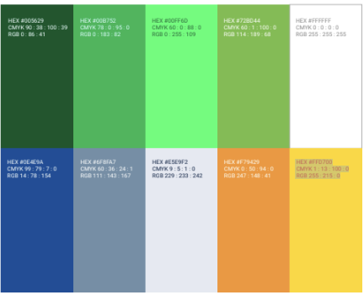
2. KHU VỰC BANNER SLIDE ĐẦU TRANG (BANNER HERO)
Hạng mục thu thập | Yêu cầu / Gợi ý nội dung từ Mạng Xuyên Việt | Thông tin phản hồi từ Khách hàng
Thông điệp chính (Slogan) | Câu chữ, khẩu hiệu hoặc chương trình khuyến mãi muốn truyền tải nổi bật nhất khi vừa vào web. | HLI ECOHUB NAM HÀ - NHÀ XƯỞNG XÂY SẴN ĐẠT TIÊU CHUẨN LEED HÀNG ĐẦU LÂM ĐỒNG
Hình ảnh / Video Banner | Hỗ trợ định dạng hình ảnh chất lượng cao hoặc video ngắn mượt mà. (Vui lòng gửi kèm file/link). | https://drive.google.com/drive/folders/1adPsfVfbhV771OyW_YDfFOELjk5p7BCk
Nút kêu gọi hành động (CTA) | Tên nút (Ví dụ: 'Nhận tư vấn', 'Xem ngay') và Link đích muốn dẫn khách hàng về khi bấm nút. | Nhận tư vấn ngay
3. LIÊN KẾT THỰC TẾ ẢO (VIRTUAL 360) - NẾU CÓ
Hạng mục thu thập | Yêu cầu / Gợi ý nội dung từ Mạng Xuyên Việt | Thông tin phản hồi từ Khách hàng
Link liên kết Virtual 360 | Đường dẫn liên kết về trang riêng của đơn vị làm 360 để tích hợp vào trang chủ. | CẬP NHẬT SAU
4. GIỚI THIỆU DOANH NGHIỆP
Hạng mục thu thập | Yêu cầu / Gợi ý nội dung từ Mạng Xuyên Việt | Thông tin phản hồi từ Khách hàng
Bài viết giới thiệu ngắn | Tóm tắt tổng quan về công ty (Khoảng 2-3 câu súc tích nhất để khách hàng dễ nắm bắt). | HOA LONG INVEST - Đồng hành phát triển kinh tế quốc gia Song hành cùng dòng chảy mạnh mẽ của ngành công nghiệp Việt Nam và Thế giới, Hoa Long Invest định hình là Nhà phát triển bất động sản công nghiệp bền vững, cung cấp không gian và môi trường hoạt động, sản xuất tối ưu hóa những lợi ích lâu dài làm nền tảng kết nối doanh nghiệp, góp phần tăng trưởng kinh tế quốc gia và phát triển xã hội đất nước. | 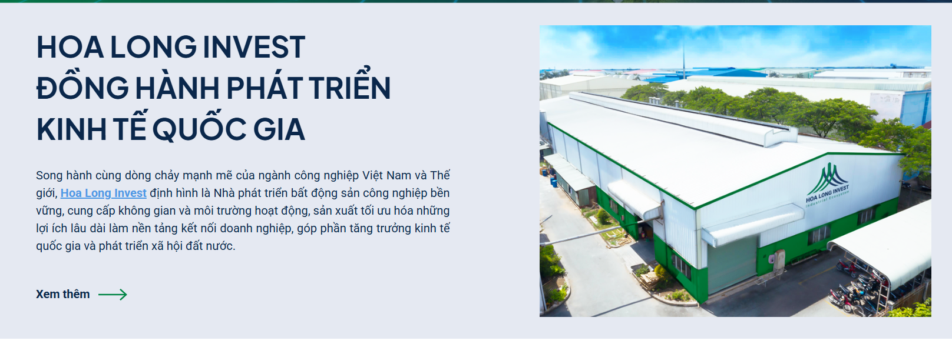
Các thông tin nhấn mạnh | Thông tin cốt lõi muốn làm nổi bật: Vị trí địa lý, hạ tầng, năng lực đầu tư, mạng lưới kết nối... | Là đơn vị chủ lực trong hệ sinh thái Fgroup, Hoa Long Invest phát triển bất động sản công nghiệp xanh với các sản phẩm nhà xưởng cho thuê cùng dịch vụ One Stop Service, hỗ trợ doanh nghiệp nhanh chóng triển khai và vận hành sản xuất. Bên cạnh đó, với sự đồng hành của Hoa Long Mechanical – đơn vị cung cấp giải pháp kệ kho công nghiệp và Bảo An – tổng thầu xây dựng công nghiệp, Hoa Long Invest mang đến chuỗi giải pháp toàn diện từ xây dựng, lưu trữ đến vận hành cho doanh nghiệp.
Hình ảnh minh họa | Hình ảnh văn phòng, nhà xưởng hoặc đội ngũ nhân sự đi kèm phần giới thiệu. | Hình nhà xưởng: https://drive.google.com/drive/folders/1EE2nA4SEmN-LMuZzKkf8AepK9dz26_qX?usp=sharing
Video nổi bật | Link video giới thiệu (YouTube) để chèn khối phát video trực tiếp. | https://www.youtube.com/watch?v=xmVrnVLo580
Những con số nổi bật | Hiển thị các con số như: 12 năm thành lập, 500 đối tác,.... | 13 + năm thành lập 100 + đối tác 5+ dự án 50+ Hecta đất
5. KHỐI SẢN PHẨM - DỊCH VỤ - DỰ ÁN NỔI BẬT
Hạng mục thu thập | Yêu cầu / Gợi ý nội dung từ Mạng Xuyên Việt | Thông tin phản hồi từ Khách hàng
Sản phẩm & dự án | Danh sách 3-5 sản phẩm chủ lực hoặc danh mục sản phẩm muốn thúc đẩy doanh số trên trang chủ.(Tên sản phẩm, Mô tả ngắn, hình ành) | Tên dự án: HLI ECOHUB NAM HÀ Mô tả: Với vị trí chiến lược tại cửa ngõ kết nối Đồng Nai và Lâm Đồng, HLI EcoHub Nam Hà là điểm đến lý tưởng cho doanh nghiệp tìm kiếm lợi thế logistics, khả năng liên kết vùng mạnh mẽ và cơ hội mở rộng thị trường trong nước lẫn quốc tế. Chứng nhận: LEED Silver Sản phẩm: Nhà xưởng xây sẵn, thuê đất Link hình sp: https://drive.google.com/drive/folders/1EE2nA4SEmN-LMuZzKkf8AepK9dz26_qX?usp=sharing | 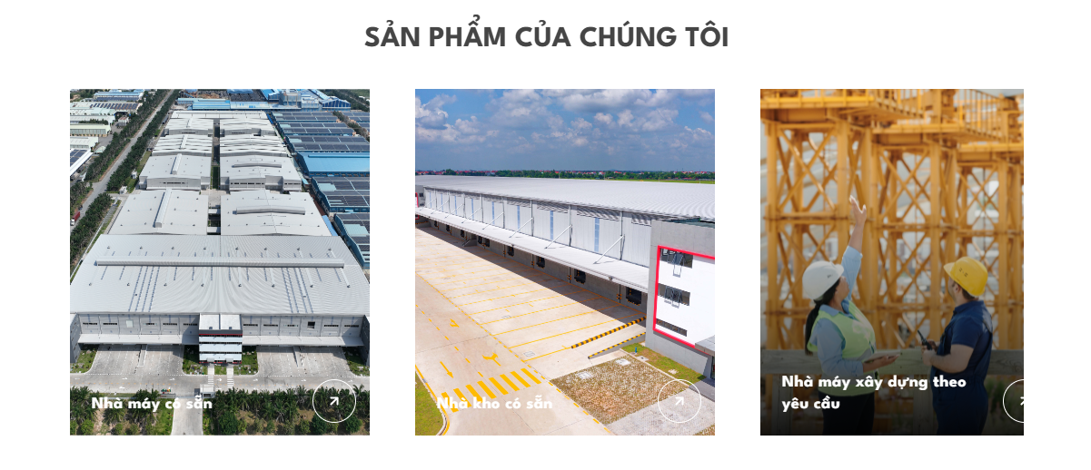
 |  | Tên dự án: HLI TÂN ĐÔ TÂY NINH Mô tả: HLI Tân Đô Tây Ninh (Long An cũ) tọa lạc tại KCN Tân Đô với lợi thế kết nối nhanh đến TP.HCM, sân bay và cảng biển. Hạ tầng hoàn thiện, diện tích linh hoạt và khả năng đáp ứng đa dạng ngành nghề giúp dự án trở thành điểm đến lý tưởng cho doanh nghiệp sản xuất trong nước và FDI. Link hình sp:
 |  | Tên dự án: HLI HẢI SƠN TÂY NINH Mô tả: Tọa lạc tại KCN Tân Đô, Tây Ninh, HLI Hải Sơn Tây Ninh (Long An cũ) sở hữu nhà xưởng xây sẵn với hạ tầng đồng bộ, đáp ứng nhu cầu sản xuất của doanh nghiệp trong nước và FDI. Dự án có vị trí thuận lợi, kết nối nhanh đến TP.HCM, sân bay Tân Sơn Nhất và các cảng logistics trọng điểm, giúp tối ưu chi phí vận chuyển và chuỗi cung ứng. Link hình sp:
Dịch vụ | Các dịch vụ cốt lõi và một vài dự án lớn đã hoàn thành muốn show ra để tạo uy tín. (Tên dịch vụ và dự án, Mô tả ngắn, icon/hình minh họa) | N/A | 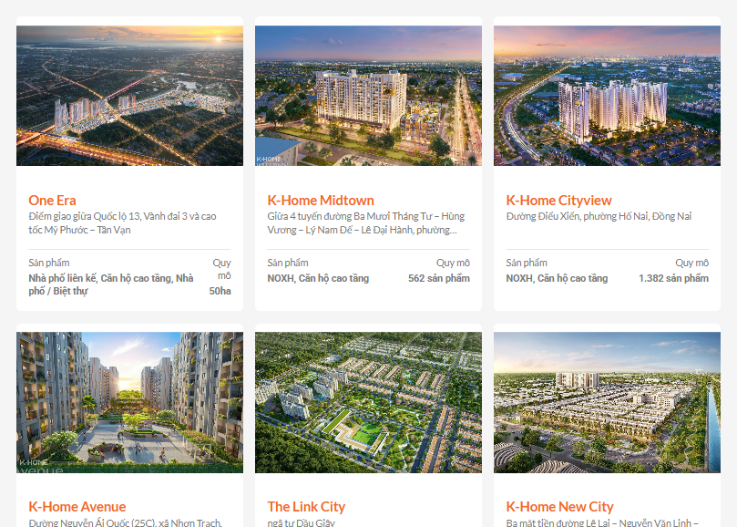
6. KHỐI TIỆN ÍCH MỞ RỘNG (DÀNH CHO DOANH NGHIỆP LỚN)
Hạng mục thu thập | Yêu cầu / Gợi ý nội dung từ Mạng Xuyên Việt | Thông tin phản hồi từ Khách hàng
One-stop Service / Giải pháp | Thông tin, sơ đồ hoặc định hướng về gói giải pháp toàn diện của doanh nghiệp (nếu có). | One-stop Service Dịch vụ pháp lý 1. Dịch vụ hỗ trợ pháp lý ban đầu: - Hỗ trợ thủ tục cấp Giấy chứng nhận đăng ký đầu tư (IRC) - Hỗ trợ thủ tục cấp Giấy chứng nhận đăng ký doanh nghiệp (ERC) - Tư vấn các thủ tục thành lập doanh nghiệp khác bao gồm công bố thông tin, khắc dấu công ty, mở tài khoản ngân hàng,... 2. Dịch vụ hỗ trợ, tư vấn thủ tục liên quan vận hành: - Tư vấn và cung cấp thông tin các dịch vụ liên quan đến PCCC, đăng ký môi trường, dịch vụ logistic,... - Các dịch vụ liên quan đến điều chỉnh các giấy phép, giấy chứng nhận đã cấp trên IRC, ERC hoặc liên quan đến hoạt động sản xuất của doanh nghiệp. Tư vấn thiết kế - Tư vấn thiết kế và thi công xây dựng nhà xưởng theo nhu cầu khách hàng - Tư vấn thiết kế và thi công hoàn thiện, nội thất văn phòng bên trong nhà xưởng - Tư vấn thiết kế và thi công văn phòng cho thuê tại trung tâm vận hành - Cung cấp dịch vụ thi công, lắp đặt kho kệ theo yêu cầu Hạ tầng xã hội Giáo dục: trường mầm non, trường học, trung tâm đào tạo. Y tế: bệnh viện, phòng khám, trung tâm y tế. Thương mại - dịch vụ: chợ, siêu thị, trung tâm thương mại, ngân hàng. Văn hóa - thể thao: nhà văn hóa, thư viện, sân vận động, công viên. Nhà ở và tiện ích cộng đồng: khu dân cư, ký túc xá, nhà ở công nhân. An ninh - hành chính: trụ sở công an, cơ quan hành chính, trạm cứu hỏa. Cung ứng lao động 1. Hỗ trợ tuyển dụng: - Hỗ trợ tư vấn tuyển dụng lao động phổ thông - Kết nối với các đơn vị tuyển dụng uy tín cho các vị trí quản lý cấp trung 2. Tư vấn và cung cấp các dịch vụ liên quan nhân sự: - Dịch vụ đăng giấy phép lao động, visa lao động, đăng ký bảo hiểm lao động, bảo hiểm xã hội, công đoàn - Đăng ký nội quy lao động - Tư vấn, hướng dẫn xây dựng cơ cấu tổ chức - Tư vấn xử lý tranh chấp lao động trong quá trình hoạt động Bảo trì 1. Hệ thống công nghệ thông tin: - Kết nối với các nhà cung cấp dịch vụ CNTT trong khu vực - Cung cấp dịch vụ tư vấn hỗ trợ thiết lập mạng, phát triển phần mềm, an ninh mạng, quản lý dữ liệu, phần mềm quản lý nhân sự và các nhu c
Vì sao | Thể hiện vì sao khách hàng nên lựa chọn doanh nghiệp (cung cấp thông tin nếu cần hiển thị trên website) | N/A
Khách hàng & Đối tác | Danh sách hoặc file ảnh logo các khách hàng/đối tác tiêu biểu của quý khách. | https://drive.google.com/drive/folders/1rjckDCbi-rO1_8H1l52-Ma4NfpfFu-SM
Chứng nhận ( nếu có) | Hình ảnh bằng khen, chứng nhận, các doanh hiệu khác,... | https://drive.google.com/drive/u/0/folders/1TrRsWwJUAE_1GQZrOKW79dqLAhGaYWUB
Truyền thông & Tin tức | Các bài báo, tin tức sự kiện nổi bật muốn hiển thị ghim tại trang chủ. | 1. https://hoalonginvest.com/hoa-long-invest-ket-noi-doanh-nghiep-don-dau-xu-huong-nha-xuong-xay-san-tai-phia-nam-site-tour-hli-ecohub-nam-ha-khoi-nguon-ket-noi-dan-loi-thanh 2. https://hoalonginvest.com/khoi-cong-du-an-cong-nghiep-xanh-hon-1750-ty-dong-nha-xuong-xay-san-hli-ecohub-nam-ha-giai-doan-ii 3. https://hoalonginvest.com/hoa-long-invest-cixi-hexie-fastener-hop-tac-mo-ra-tuong-lai-phat-trien-ben-vung-tai-viet-nam 4. https://hoalonginvest.com/fdi-the-he-moi-dich-chuyen-bat-dong-san-cong-nghiep-vuot-ra-khoi-cuoc-dua-lap-day 5. https://hoalonginvest.com/hoa-long-invest-khang-dinh-tam-nhin-xanh-trong-hanh-trinh-12-nam-phat-trien-ben-vung | 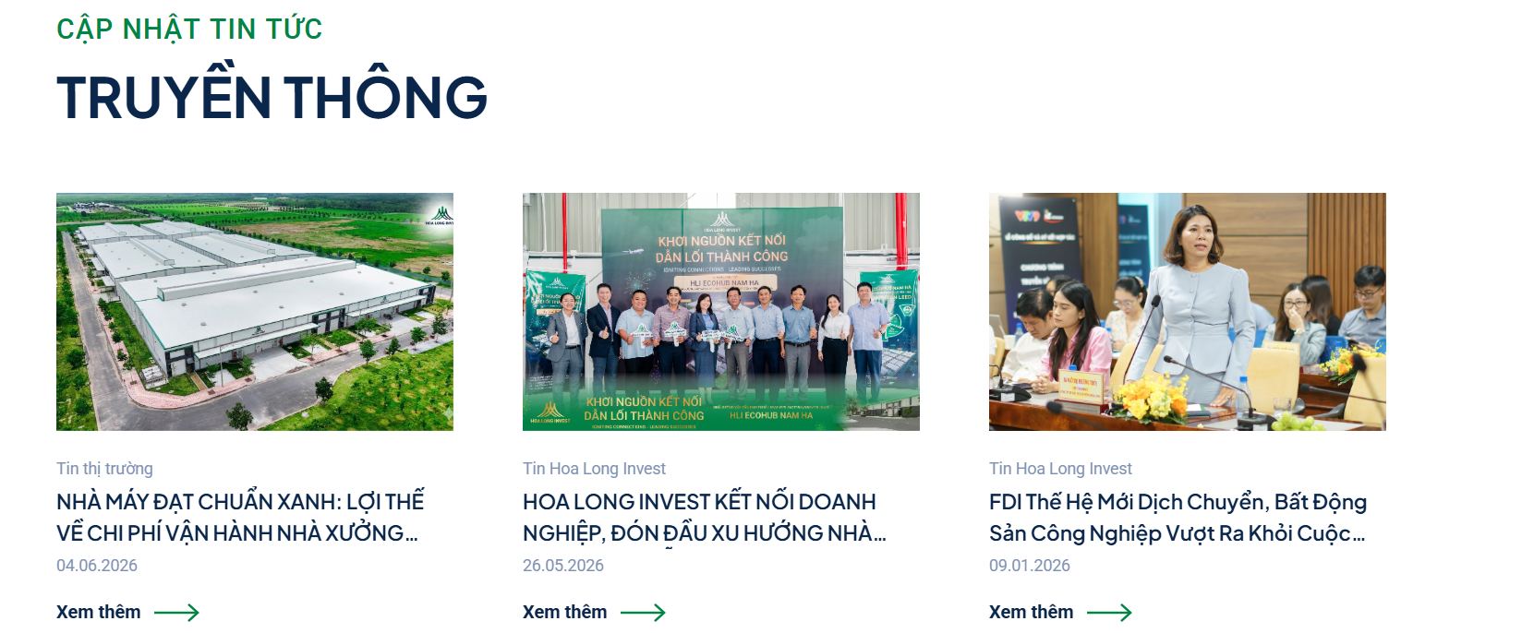
7. THÔNG TIN CHÂN TRANG (FOOTER)
Hạng mục thu thập | Yêu cầu / Gợi ý nội dung từ Mạng Xuyên Việt | Thông tin phản hồi từ Khách hàng
Thông tin pháp lý hiển thị | Tên công ty đầy đủ, địa chỉ trụ sở, mã số thuế, giấy phép kinh doanh (nếu cần hiển thị). | - Công ty CP Đầu Tư Xây Dựng Hòa Long - Giấy chứng nhận đăng ký doanh nghiệp số 1101732121 - ĐC: 19 Trần Quý Kiên, P. Bình Trưng, TP. HCM | 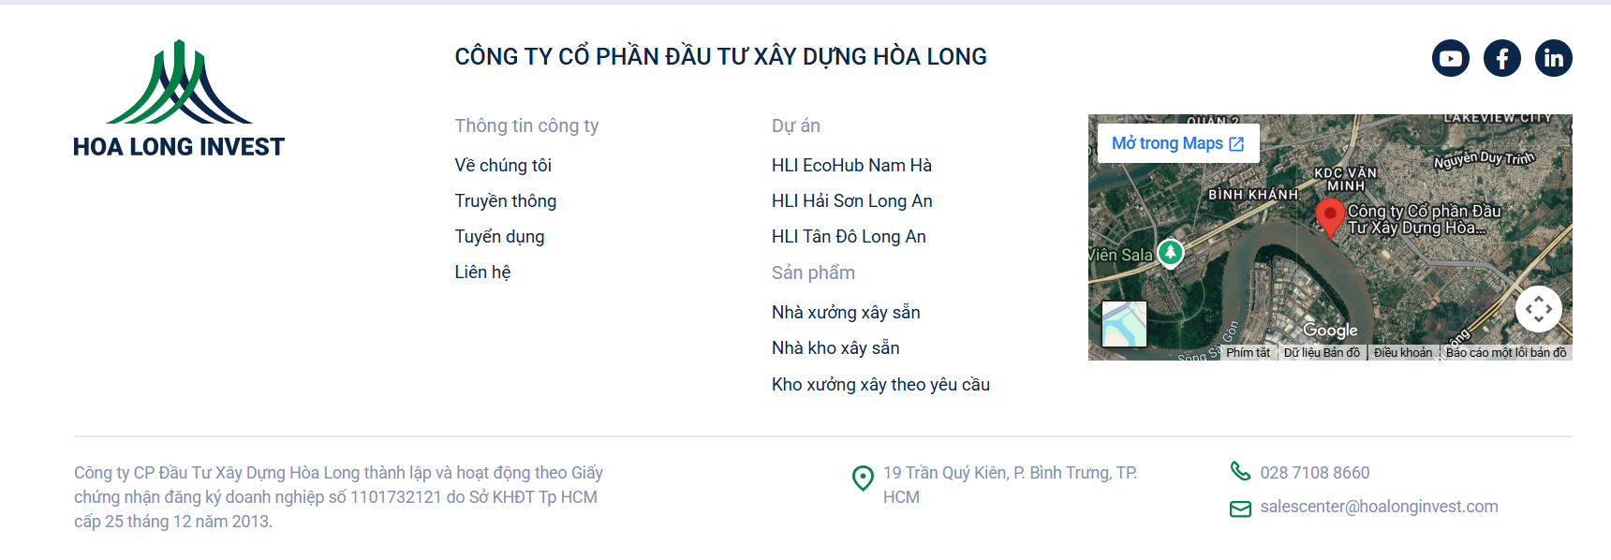
Thông tin liên hệ | Email tiếp nhận, Hotline hỗ trợ kỹ thuật/khiếu nại, giờ làm việc... | Phone: 028 7108 8660 + 84 974 532 373 Email: salescenter@hoalonginvest.com
Chính sách & Điều khoản | Các chính sách bảo mật, chính sách đổi trả, điều khoản sử dụng (nếu có). | N/A
Mạng xã hội (Social Media) | Link các kênh social đang vận hành: Fanpage Facebook, Kênh TikTok, YouTube, Instagram... | - Fanpage Hoa Long Invest: https://www.facebook.com/hoalong.invest - LinkedIn Hoa Long Invest: https://www.linkedin.com/company/hoa-long-invest/ - Zalo OA Hoa Long Invest: https://zalo.me/1834557675901823458 - Youtube Hoa Long Invest: https://www.youtube.com/@HoaLongInvest

(*) Lưu ý quý khách: Nên chuẩn bị sẵn 1 thư mục Google Drive chứa đầy đủ Logo gốc, hình ảnh sản phẩm/dự án thực tế và dán link vào bảng này để đội ngũ thiết kế có chất liệu chuẩn xác nhất.

